QlKho
Posts and Telecommunications Institute of Technology |  |  |  |  |  | Thiết kế |  |  | Tài liệu phát triển | Tên hệ thống |  | Quản lí kho hàng |  |  |  |  | Người tạo | Phạm Văn Khánh | Ngày tạo | 2023-01-10
 |  |  |  |  |  |  |  |  |  |  |  |  |  |  |  |  | Người cập nhật |  | Ngày cập nhật
 |  |  |  |  |  |  |  |  |  | Màn hình (ID) |  | Quản lí kho |  |  | Màn hình (Tên) |  | màn hình thêm kho

 | 7. Giao diện màn hình

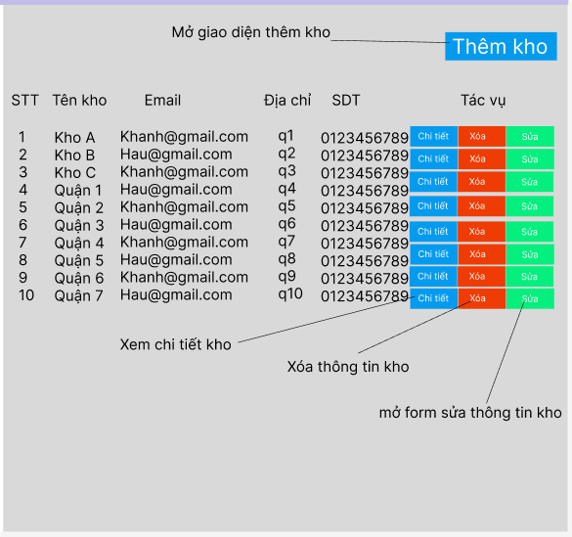

Posts and Telecommunications Institute of Technology |  |  |  |  |  | Thiết kế |  |  | Tài liệu phát triển | Tên hệ thống |  | Quản lí kho hàng |  |  |  |  | Người tạo | Phạm Văn Khánh | Ngày tạo | 2023-01-10
 |  |  |  |  |  |  |  |  |  |  |  |  |  |  |  |  | Người cập nhật |  | Ngày cập nhật
 |  |  |  |  |  |  |  |  |  | Màn hình (ID) |  | Quản lí kho |  |  | Màn hình (Tên) |  | màn hình thêm kho

 | 8. Danh sách hạng mục

 |  | [Vùng nút]
 |  | № | Tên hạng mục |  |  |  | Control |  |  |  | Ghi chú
 |  | 1 | Sửa |  |  |  | Button
 |  | 2 | Thêm kho |  |  |  | Button
 |  | 3 | Chi tiết |  |  |  | Button
 |  | 4 | Xóa |  |  |  | Button

kho Sa
abc@gmail.com
Quận 9
0987654321
Chi tiết
Xóa
Sửa

Khi click vào xóa mở form xác nhận nếu xóa dữ liệu sẽ được xóa khỏi giao diện sau đó xóa thông tin khỏi DB
Hệ thống lấy dữ liệu từ table kho và hiển thị lên giao diện

Kho
Vị trí kho
Hệ thống lấy dữ liệu các vị trí kho đã tạo trong kho và hiển thị khi click vào chi tiết kho

DB QLKho

Posts and Telecommunications Institute of Technology |  |  |  |  |  | Thiết kế |  |  | Tài liệu phát triển | Tên hệ thống |  | Quản lí kho hàng |  |  |  |  | Người tạo | Phạm Văn Khánh | Ngày tạo | 2023-01-10
 |  |  |  |  |  |  |  |  |  |  |  |  |  |  |  |  | Người cập nhật |  | Ngày cập nhật
 |  |  |  |  |  |  |  |  |  | Màn hình (ID) |  | Quản lí kho |  |  | Màn hình (Tên) |  | màn hình thêm kho

 | 9. Khái quát chức năng
 |  | (1) Hiển thị ban đầu
 |  |  | 1. Hiển thị màn hình quản lý kho hàng

 |  | (2) Xử lý thêm kho
 |  |  | 1. Nhấn nút Thêm kho để hiển thị màn hình thêm kho
 |  |  | 2. Nhập thông tin kho, nhập không đầy đủ thông tin kho báo lỗi
 |  |  | 3. Xác nhận để lưu thông tin kho hoặc hủy để thoát.
 |  | (3) Xử lí xóa kho
 |  |  | 1. nhấn button xóa ở cuối mỗi kho để xóa thông tin kho
 |  |  | 2. Mở form xác nhận xóa
 |  | (4) Xử lí sửa kho
 |  |  | 1. Nhấn vào button sửa để thay đổi thông tin của kho
 |  |  | 2. Kiểm tra các thông tin đã sửa
 |  |  | 3. Nếu phù hợp thì lưu thông tin nếu sai thì báo lỗi
 |  | (5) Xử lí chi tiết kho
 |  |  | 1. nhấn vào button chi tiết để xem thông tin kho

Posts and Telecommunications Institute of Technology |  |  |  |  |  | Thiết kế |  |  | Tài liệu phát triển | Tên hệ thống |  | Quản lí kho hàng |  |  |  |  | Người tạo | Phạm Văn Khánh | Ngày tạo | 2023-01-10
 |  |  |  |  |  |  |  |  |  |  |  |  |  |  |  |  | Người cập nhật |  | Ngày cập nhật
 |  |  |  |  |  |  |  |  |  | Màn hình (ID) |  | Quản lí kho |  |  | Màn hình (Tên) |  | màn hình thêm kho

 | 10. Xử lý chi tiết
 |  | (1) Hiển thị ban đầu
 |  |  | 1. Thực hiện khởi tạo màn hình ban đầu
 |  |  |  | [Vùng hiển thị]
 |  |  |  | № | Tên hạng mục |  | Nội dung hiển thị |  |  |  |  |  | Giá trị |  |  | Sử dụng |  | Ghi chú
 |  |  |  | 1 | Số thứ tự |  |  |  |  |  |  |  |  | number
 |  |  |  | 2 | Tên kho |  |  | Danh sách tên kho đã được lưu trong DB |  |  |  |  | kho.tenkho
 |  |  |  | 3 | Email |  |  | Danh sách email đã được lưu trong DB |  |  |  |  | kho.email
 |  |  |  | 4 | Địa chỉ |  |  | Danh sách địa chỉ đã được lưu trong DB |  |  |  |  | kho.diachi
 |  |  |  | 5 | số điện thoại |  |  | Danh sách số điện thoại đã được lưu trong DB |  |  |  |  | kho.sdt
 |  |  |  | [Vùng nút]
 |  |  |  | № | Tên hạng mục |  | Nội dung hiển thị |  |  |  |  |  | Giá trị |  |  | Sử dụng |  | Ghi chú
 |  |  |  | 1 | Thêm kho |  | Thêm kho |  |  |  |  |  |  |  |  | Có thể
 |  |  |  | 2 | Chi tiết |  | Chi tiết |  |  |  |  |  |  |  |  | Có thể
 |  |  |  | 3 | xóa |  | xóa |  |  |  |  |  |  |  |  | Có thể
 |  |  |  | 4 | sửa |  | sửa |  |  |  |  |  |  |  |  | Có thể

ThemKho
Posts and Telecommunications Institute of Technology |  |  |  |  |  |  | Thiết kế |  |  | Tài liệu phát triển |  |  |  | Tên hệ thống |  |  |  | Quản lí kho hàng |  |  |  |  |  | Người tạo | Phạm Văn Khánh | Ngày tạo | 2023-01-10
 |  |  |  |  |  |  |  |  |  |  |  |  |  |  |  |  |  |  |  |  |  |  |  | Người cập nhật |  | Ngày cập nhật
 |  |  |  |  |  |  |  |  |  |  |  |  |  | Màn hình (ID) |  |  |  | Quản lí kho |  |  | Màn hình (Tên) |  |  | màn hình thêm kho

 | 7. Giao diện màn hình

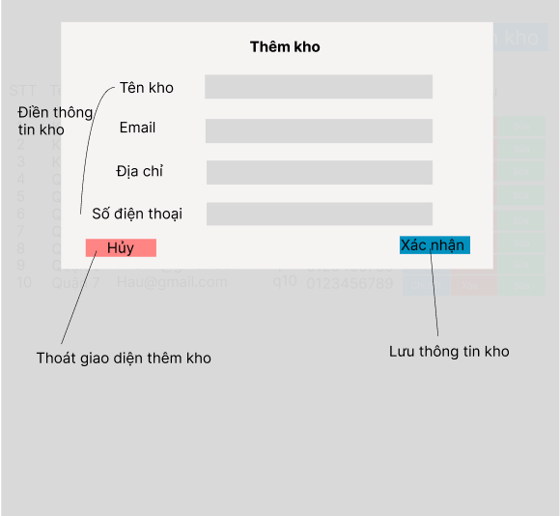

Posts and Telecommunications Institute of Technology |  |  |  |  |  |  | Thiết kế |  |  | Tài liệu phát triển |  |  |  | Tên hệ thống |  |  |  | Quản lí kho hàng |  |  |  |  |  | Người tạo | Phạm Văn Khánh | Ngày tạo | 2023-01-10
 |  |  |  |  |  |  |  |  |  |  |  |  |  |  |  |  |  |  |  |  |  |  |  | Người cập nhật |  | Ngày cập nhật
 |  |  |  |  |  |  |  |  |  |  |  |  |  | Màn hình (ID) |  |  |  | Quản lí kho |  |  | Màn hình (Tên) |  |  | màn hình thêm kho

 | 8. Danh sách hạng mục

 |  | [Vùng nhập]
 |  | № | Tên hạng mục |  |  |  | Loại dữ liệu |  | Độ dài |  | Bắt buộc |  | I/O | Control |  |  | Format |  | Ghi chú
 |  | 1 | Tên kho |  |  |  | chuỗi chữ |  |  |  |  | Y | In | Textbox
 |  | 2 | Email |  |  |  | chuỗi chữ |  |  |  |  | Y | In | Textbox
 |  | 3 | Địa chỉ |  |  |  | chuỗi chữ |  |  |  |  | Y | In | Textbox
 |  | 4 | Số điện thoại |  |  |  | chuỗi số |  |  |  |  | Y | In | Textbox

 |  | [Vùng nút]
 |  | № | Tên hạng mục |  |  |  |  |  | Control |  |  |  |  |  | Ghi chú
 |  | 1 | Hủy |  |  |  |  |  | Button
 |  | 2 | Xác nhận |  |  |  |  |  | Button

Posts and Telecommunications Institute of Technology |  |  |  |  |  |  | Thiết kế |  |  | Tài liệu phát triển |  |  |  | Tên hệ thống |  |  |  | Quản lí kho hàng |  |  |  |  |  | Người tạo | Phạm Văn Khánh | Ngày tạo | 2023-01-10
 |  |  |  |  |  |  |  |  |  |  |  |  |  |  |  |  |  |  |  |  |  |  |  | Người cập nhật |  | Ngày cập nhật
 |  |  |  |  |  |  |  |  |  |  |  |  |  | Màn hình (ID) |  |  |  | Quản lí kho |  |  | Màn hình (Tên) |  |  | màn hình thêm kho

 | 9. Khái quát chức năng
 |  | (1) Hiển thị ban đầu
 |  |  | 1. Hiển thị màn hình quản lý kho hàng

 |  | (2) Xử lý thêm kho
 |  |  | 1. Nhấn nút Thêm kho để hiển thị màn hình thêm kho
 |  |  | 2. Nhập thông tin kho, nhập không đầy đủ thông tin kho báo lỗi
 |  |  | 3. Xác nhận để lưu thông tin kho hoặc hủy để thoát.

Posts and Telecommunications Institute of Technology |  |  |  |  |  |  | Thiết kế |  |  | Tài liệu phát triển |  |  |  | Tên hệ thống |  |  |  | Quản lí kho hàng |  |  |  |  |  | Người tạo | Phạm Văn Khánh | Ngày tạo | 2023-01-10
 |  |  |  |  |  |  |  |  |  |  |  |  |  |  |  |  |  |  |  |  |  |  |  | Người cập nhật |  | Ngày cập nhật
 |  |  |  |  |  |  |  |  |  |  |  |  |  | Màn hình (ID) |  |  |  | Quản lí kho |  |  | Màn hình (Tên) |  |  | màn hình thêm kho

 | 10. Xử lý chi tiết
 |  | (1) Hiển thị ban đầu
 |  |  | 1. Thực hiện khởi tạo màn hình ban đầu
 |  |  |  | № | Tên hạng mục |  |  |  | Nội dung hiển thị |  |  |  |  |  |  |  |  |  | Giá trị |  |  |  | Sử dụng |  | Ghi chú
 |  |  |  | 1 | Tên kho |  |  |  | Tên kho |  |  |  |  |  |  |  |  |  |  | Blank |  |  | Có thể
 |  |  |  | 2 | Email |  |  |  | Email |  |  |  |  |  |  |  |  |  |  | Blank |  |  | Có thể
 |  |  |  | 3 | Địa chỉ |  |  |  | Địa chỉ |  |  |  |  |  |  |  |  |  |  | Blank |  |  | Có thể
 |  |  |  | 4 | Số điện thoại |  |  |  | Số điện thoại |  |  |  |  |  |  |  |  |  |  | Blank |  |  | Có thể

 |  |  |  | [Vùng nút]
 |  |  |  | № | Tên hạng mục |  |  |  | Nội dung hiển thị |  |  |  |  |  |  |  |  |  | Giá trị |  |  |  | Sử dụng |  | Ghi chú
 |  |  |  | 1 | Thêm kho |  |  |  | Thêm kho |  |  |  |  |  |  |  |  |  |  |  |  |  | Có thể
 |  |  |  | 2 | Chi tiết |  |  |  | Chi tiết |  |  |  |  |  |  |  |  |  |  |  |  |  | Có thể

 |  | (2) Xử lý Thêm
 |  |  | 1. Nhấn nút xác nhận thực hiện xử lý.
 |  |  | 2. Xử lý check
 |  |  |  | a. Check hạng mục
 |  |  |  | № | Tên hạng mục |  |  |  | Nội dung check |  |  |  |  |  |  |  |  |  |  |  |  | Message
 |  |  |  | 1 | Tên kho |  |  |  | Trùng tên kho |  |  |  |  |  |  |  |  |  |  |  |  | Messeage_Kho_01
 |  |  |  | 2 | Email |  |  |  | Trùng email |  |  |  |  |  |  |  |  |  |  |  |  | Messeage_Kho_02
 |  |  |  | 3 | Tên kho |  |  |  | Chưa Nhập Tên Kho |  |  |  |  |  |  |  |  |  |  |  |  | Messeage_Kho_03
 |  |  |  | 4 | Email |  |  |  | Chưa Nhập Email |  |  |  |  |  |  |  |  |  |  |  |  | Messeage_Kho_04
 |  |  |  | 5 | Địa Chỉ |  |  |  | Chưa Nhập Địa Chỉ |  |  |  |  |  |  |  |  |  |  |  |  | Messeage_Kho_05
 |  |  |  | 6 | Số Điện Thoại |  |  |  | Chưa Nhập Số Điện Thoại |  |  |  |  |  |  |  |  |  |  |  |  | Messeage_Kho_06

 |  |  | 3. Xử lý thêm kho
 |  |  |  | Đối tượng |  |  |  | Truy xuất
 |  |  |  | Kho |  |  |  |  | kho.tenkho |  |  |  |  |  |  | ＝ | [Vùng nhập].text.toString()
 |  |  |  |  |  |  |  |  | kho.email |  |  |  |  |  |  | ＝ | [Vùng nhập].text.toString()
 |  |  |  |  |  |  |  |  | kho.diachi |  |  |  |  |  |  | ＝ | [Vùng nhập].text.toString()
 |  |  |  |  |  |  |  |  | kho.sdt |  |  |  |  |  |  | ＝ | [Vùng nhập].text.toString()

 |  |  |  |  | - Nếu thành công: lưu kho và chuyển vào màn hình chính
 |  |  |  |  | - Nếu thất bại: thông báo tại màn hình này
 |  |  |  | Thông báo |  | Trường hợp |  |  |  |  |  |  |  |  |  |  |  |  |  |  |  | Message Code
 |  |  |  | SUCCESS |  | Tạo kho thành công |  |  |  |  |  |  |  |  |  |  |  |  |  |  |  | Messeage_Kho_07
 |  |  |  | FAIL |  | Kiểm tra lại thông tin kho |  |  |  |  |  |  |  |  |  |  |  |  |  |  |  | Messeage_Kho_08

Sửa
Posts and Telecommunications Institute of Technology |  |  |  |  |  |  | Thiết kế |  |  | Tài liệu phát triển |  |  |  | Tên hệ thống |  |  |  | Quản lí kho hàng |  |  |  |  | Người tạo | Phạm Văn Khánh | Ngày tạo | 2023-01-10
 |  |  |  |  |  |  |  |  |  |  |  |  |  |  |  |  |  |  |  |  |  |  | Người cập nhật |  | Ngày cập nhật
 |  |  |  |  |  |  |  |  |  |  |  |  |  | Màn hình (ID) |  |  |  | Quản lí kho |  | Màn hình (Tên) |  |  | màn hình thêm kho

 | 7. Giao diện màn hình

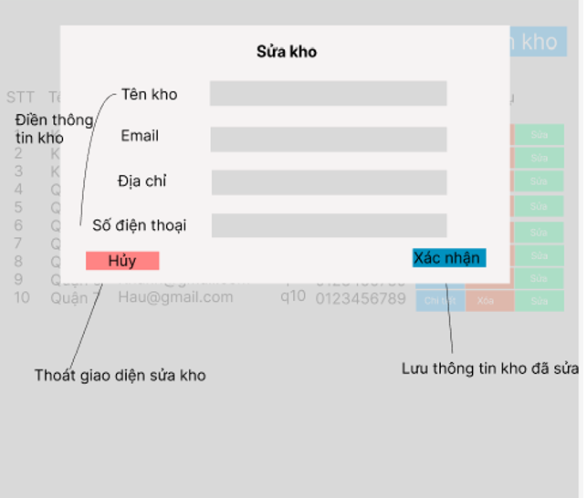

Posts and Telecommunications Institute of Technology |  |  |  |  |  |  | Thiết kế |  |  | Tài liệu phát triển |  |  |  | Tên hệ thống |  |  |  | Quản lí kho hàng |  |  |  |  | Người tạo | Phạm Văn Khánh | Ngày tạo | 2023-01-10
 |  |  |  |  |  |  |  |  |  |  |  |  |  |  |  |  |  |  |  |  |  |  | Người cập nhật |  | Ngày cập nhật
 |  |  |  |  |  |  |  |  |  |  |  |  |  | Màn hình (ID) |  |  |  | Quản lí kho |  | Màn hình (Tên) |  |  | màn hình thêm kho

 | 8. Danh sách hạng mục

 |  | [Vùng nhập]
 |  | № | Tên hạng mục |  |  |  | Loại dữ liệu |  | Độ dài |  | Bắt buộc |  | I/O | Control |  |  | Format |  | Ghi chú
 |  | 1 | Tên kho |  |  |  | chuỗi chữ |  |  |  |  | Y | In | Textbox
 |  | 2 | Email |  |  |  | chuỗi chữ |  |  |  |  | Y | In | Textbox
 |  | 3 | Địa chỉ |  |  |  | chuỗi chữ |  |  |  |  | Y | In | Textbox
 |  | 4 | Số điện thoại |  |  |  | chuỗi số |  |  |  |  | Y | In | Textbox

 |  | [Vùng nút]
 |  | № | Tên hạng mục |  |  |  |  |  | Control |  |  |  |  |  | Ghi chú
 |  | 1 | Hủy |  |  |  |  |  | Button
 |  | 2 | Xác nhận |  |  |  |  |  | Button

Posts and Telecommunications Institute of Technology |  |  |  |  |  |  | Thiết kế |  |  | Tài liệu phát triển |  |  |  | Tên hệ thống |  |  |  | Quản lí kho hàng |  |  |  |  | Người tạo | Phạm Văn Khánh | Ngày tạo | 2023-01-10
 |  |  |  |  |  |  |  |  |  |  |  |  |  |  |  |  |  |  |  |  |  |  | Người cập nhật |  | Ngày cập nhật
 |  |  |  |  |  |  |  |  |  |  |  |  |  | Màn hình (ID) |  |  |  | Quản lí kho |  | Màn hình (Tên) |  |  | màn hình thêm kho

 | 9. Khái quát chức năng
 |  | (1) Hiển thị ban đầu
 |  |  | 1. Hiển thị màn hình quản lý kho hàng

 |  | (2) Xử lý sửa kho
 |  |  | 1. Nhấn nút sửa kho ở một kho cụ thể để hiển thị màn hình sửa kho
 |  |  | 2. Nhập thông tin kho cần thay đổi
 |  |  | 3. kiểm tra thông tin người dùng thay đổi phù hợp lưu vào csdl không thì báo lỗi

Khi click vào sửa sẽ truyền id về và load thông tin kho dựa vào id_kho đã chọn và mở form sửa thông tin kho

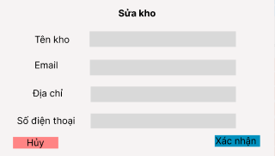
kho abc

kho@gmail.com
Nhập thông tin cần sửa và xác nhận để kiểm tra và trả kết quả và lưu về csdl
Kho

quận 9
03323212

Posts and Telecommunications Institute of Technology |  |  |  |  |  |  | Thiết kế |  |  | Tài liệu phát triển |  |  |  | Tên hệ thống |  |  |  | Quản lí kho hàng |  |  |  |  | Người tạo | Phạm Văn Khánh | Ngày tạo | 2023-01-10
 |  |  |  |  |  |  |  |  |  |  |  |  |  |  |  |  |  |  |  |  |  |  | Người cập nhật |  | Ngày cập nhật
 |  |  |  |  |  |  |  |  |  |  |  |  |  | Màn hình (ID) |  |  |  | Quản lí kho |  | Màn hình (Tên) |  |  | màn hình thêm kho

 | 10. Xử lý chi tiết
 |  | (1) Hiển thị ban đầu
 |  |  | 1. Thực hiện khởi tạo màn hình ban đầu
 |  |  |  | № | Tên hạng mục |  |  |  | Nội dung hiển thị |  |  |  |  |  |  |  |  |  | Giá trị |  |  | Sử dụng |  | Ghi chú
 |  |  |  | 1 | Tên kho |  |  |  | Tên kho |  |  |  |  |  |  |  |  |  |  |  |  | Có thể
 |  |  |  | 2 | Email |  |  |  | Email |  |  |  |  |  |  |  |  |  |  |  |  | Có thể
 |  |  |  | 3 | Địa chỉ |  |  |  | Địa chỉ |  |  |  |  |  |  |  |  |  |  |  |  | Có thể
 |  |  |  | 4 | Số điện thoại |  |  |  | Số điện thoại |  |  |  |  |  |  |  |  |  |  |  |  | Có thể

 |  |  |  | [Vùng nút]
 |  |  |  | № | Tên hạng mục |  |  |  | Nội dung hiển thị |  |  |  |  |  |  |  |  |  | Giá trị |  |  | Sử dụng |  | Ghi chú
 |  |  |  | 1 | Thêm kho |  |  |  | Thêm kho |  |  |  |  |  |  |  |  |  |  |  |  | Có thể
 |  |  |  | 2 | Chi tiết |  |  |  | Chi tiết |  |  |  |  |  |  |  |  |  |  |  |  | Có thể

 |  | (2) Xử lý Thêm
 |  |  | 1. Nhấn nút xác nhận thực hiện xử lý.
 |  |  | 2. Xử lý check
 |  |  |  | a. Check hạng mục
 |  |  |  | № | Tên hạng mục |  |  |  | Nội dung check |  |  |  |  |  |  |  |  |  |  |  | Message
 |  |  |  | 1 | Tên kho |  |  |  | Trùng tên kho |  |  |  |  |  |  |  |  |  |  |  | Message_kho_01
 |  |  |  | 2 | Email |  |  |  | Trùng email |  |  |  |  |  |  |  |  |  |  |  | Message_kho_02

 |  |  | 3. Xử lý thêm kho
 |  |  |  | Đối tượng |  |  |  | Truy xuất
 |  |  |  | Kho |  |  |  |  | kho.tenkho |  |  |  |  |  |  | ＝ | [Vùng nhập].text.toString()
 |  |  |  |  |  |  |  |  | kho.email |  |  |  |  |  |  | ＝ | [Vùng nhập].text.toString()
 |  |  |  |  |  |  |  |  | kho.diachi |  |  |  |  |  |  | ＝ | [Vùng nhập].text.toString()
 |  |  |  |  |  |  |  |  | kho.sdt |  |  |  |  |  |  | ＝ | [Vùng nhập].text.toString()

 |  |  |  |  | - Nếu thành công: lưu kho và chuyển vào màn hình chính
 |  |  |  |  | - Nếu thất bại: thông báo tại màn hình này
 |  |  |  | Thông báo |  | Trường hợp |  |  |  |  |  |  |  |  |  |  |  |  |  |  | Message Code
 |  |  |  | SUCCESS |  | Tạo kho thành công |  |  |  |  |  |  |  |  |  |  |  |  |  |  | Message_kho_07
 |  |  |  | FAIL |  | Kiểm tra lại thông tin kho |  |  |  |  |  |  |  |  |  |  |  |  |  |  | Message_kho_08

XoaKho
Posts and Telecommunications Institute of Technology |  |  |  |  |  |  |  | Thiết kế |  | Tài liệu phát triển | Tên hệ thống |  | Quản lí kho hàng |  |  | Người tạo | Phạm Văn Khánh | Ngày tạo | 2023-01-10
 |  |  |  |  |  |  |  |  |  |  |  |  |  |  |  | Người cập nhật |  | Ngày cập nhật
 |  |  |  |  |  |  |  |  |  |  | Màn hình (ID) |  | Quản lí kho | Màn hình (Tên) |  | màn hình thêm kho

 | 7. Giao diện màn hình

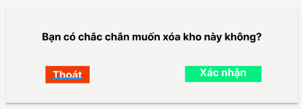

Posts and Telecommunications Institute of Technology |  |  |  |  |  |  |  | Thiết kế |  | Tài liệu phát triển | Tên hệ thống |  | Quản lí kho hàng |  |  | Người tạo | Phạm Văn Khánh | Ngày tạo | 2023-01-10
 |  |  |  |  |  |  |  |  |  |  |  |  |  |  |  | Người cập nhật |  | Ngày cập nhật
 |  |  |  |  |  |  |  |  |  |  | Màn hình (ID) |  | Quản lí kho | Màn hình (Tên) |  | màn hình thêm kho

 | 8. Danh sách hạng mục

 |  | [Vùng nút]
 |  | № | Tên hạng mục |  |  |  |  |  | Control |  |  | Ghi chú
 |  | 1 | Thoát |  |  |  |  |  | Button
 |  | 2 | Xác nhận |  |  |  |  |  | Button

 | 9. Khái quát chức năng
 |  | (1) Hiển thị ban đầu
 |  |  | 1. Hiển thị form xác nhận với 2 button xóa và xác nhận

 |  | (2) xử lí xóa
 |  |  | 1. Nếu người dùng nhấn button thoát sẽ đóng form
 |  |  | 2. Click button xác nhận thì chọn Id kho và tiến hành xóa dữ liệu
 |  |  |  |  | 2.1 | nếu kho đã sử dụng thì báo lỗi
 |  |  |  |  | 2.2 | nếu kho trống có thể xóa thông tin kho
 | 10. Xử lí chi tiết
 |  |  |  | 1. Xử lí khi xác nhận xóa
 |  |  |  | 2. Xử lí check

 |  |  |  | Thông báo |  |  | Trường hợp |  |  |  |  |  |  |  | Message Code
 |  |  |  | SUCCESS |  |  | Xóa kho thành công |  |  |  |  |  |  |  | Messeage_Kho_09
 |  |  |  | FAIL |  |  | Kiểm tra lại thông tin kho |  |  |  |  |  |  |  | Messeage_Kho_08

ChiTietKho
Posts and Telecommunications Institute of Technology |  |  |  |  |  |  | Thiết kế |  |  |  | Tài liệu phát triển | Tên hệ thống |  | Quản lí kho hàng |  |  |  |  | Người tạo | Phạm Văn Khánh | Ngày tạo | 2023-01-10
 |  |  |  |  |  |  |  |  |  |  |  |  |  |  |  |  |  |  | Người cập nhật |  | Ngày cập nhật
 |  |  |  |  |  |  |  |  |  |  |  | Màn hình (ID) |  | Quản lí kho |  |  | Màn hình (Tên) |  | màn hình thêm kho

 | 7. Giao diện màn hình

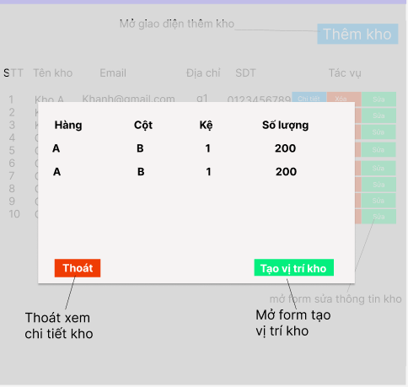

Posts and Telecommunications Institute of Technology |  |  |  |  |  |  | Thiết kế |  |  |  | Tài liệu phát triển | Tên hệ thống |  | Quản lí kho hàng |  |  |  |  | Người tạo | Phạm Văn Khánh | Ngày tạo | 2023-01-10
 |  |  |  |  |  |  |  |  |  |  |  |  |  |  |  |  |  |  | Người cập nhật |  | Ngày cập nhật
 |  |  |  |  |  |  |  |  |  |  |  | Màn hình (ID) |  | Quản lí kho |  |  | Màn hình (Tên) |  | màn hình thêm kho

 | 8. Danh sách hạng mục

 |  | [Vùng nút]
 |  | № | Tên hạng mục |  |  |  |  |  | Control |  |  |  | Ghi chú
 |  | 1 | Thoát |  |  |  |  |  | Button
 |  | 2 | Tạo vị trí kho |  |  |  |  |  | Button

 |  | [Vùng hiển thị]
 |  | № | Tên hạng mục |  |  |  |  | Control |  |  |  | Ghi chú
 |  | 1 |  | Hàng |  |  |  | text
 |  | 2 |  | Cột |  |  |  | text
 |  | 3 |  | Kệ |  |  |  | text
 |  | 4 |  | Số lượng |  |  |  | number

Posts and Telecommunications Institute of Technology |  |  |  |  |  |  | Thiết kế |  |  |  | Tài liệu phát triển | Tên hệ thống |  | Quản lí kho hàng |  |  |  |  | Người tạo | Phạm Văn Khánh | Ngày tạo | 2023-01-10
 |  |  |  |  |  |  |  |  |  |  |  |  |  |  |  |  |  |  | Người cập nhật |  | Ngày cập nhật
 |  |  |  |  |  |  |  |  |  |  |  | Màn hình (ID) |  | Quản lí kho |  |  | Màn hình (Tên) |  | màn hình thêm kho

 | 9. Khái quát chức năng
 |  | (1) Hiển thị ban đầu
 |  |  | 1. Hiển thị thông tin các vị trí trong kho đã chọn

 |  | (2) Xử lý tạo vị trí kho
 |  |  | 1. Nhấn nút Thêm vị trí kho để hiển thị màn hình thêm vị trí kho mới

Khi click vào chi tiết sẽ truyền id kho và load dữ liệu các vị trí đã được thêm vào kho

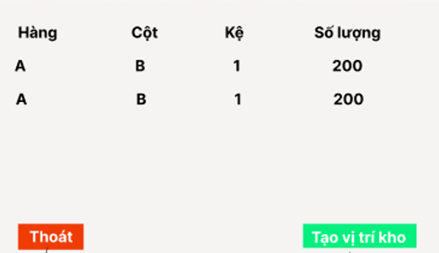

Table Vitikho

Posts and Telecommunications Institute of Technology |  |  |  |  |  |  | Thiết kế |  |  |  | Tài liệu phát triển | Tên hệ thống |  | Quản lí kho hàng |  |  |  |  | Người tạo | Phạm Văn Khánh | Ngày tạo | 2023-01-10
 |  |  |  |  |  |  |  |  |  |  |  |  |  |  |  |  |  |  | Người cập nhật |  | Ngày cập nhật
 |  |  |  |  |  |  |  |  |  |  |  | Màn hình (ID) |  | Quản lí kho |  |  | Màn hình (Tên) |  | màn hình thêm kho

 | 10. Xử lý chi tiết
 |  | (1) Hiển thị ban đầu
 |  |  | 1. Thực hiện khởi tạo màn hình ban đầu
 |  |  |  | [Vùng hiển thị]
 |  |  |  | № | Tên hạng mục |  |  |  | Nội dung hiển thị |  |  |  |  |  | Giá trị |  |  | Sử dụng |  | Ghi chú
 |  |  |  | 1 |  | Hàng |  |  |  | Vị trí của Hàng trong kho được chọn |  |  |  |  |  | ChiTietKho.Hang
 |  |  |  | 2 |  | Cột |  |  |  | Vị trí của cột trong kho được chọn |  |  |  |  |  | ChiTietKho.Cot
 |  |  |  | 3 |  | Kệ |  |  |  | Vị trí của kệ trong kho được chọn |  |  |  |  |  | ChiTietKho.Ke
 |  |  |  | 4 |  | Số lượng |  |  |  | Số lượng có thể chứa của kho được chọn |  |  |  |  |  | ChiTietKho.Soluong
 |  |  |  | [Vùng nút]
 |  |  |  | № | Tên hạng mục |  |  |  | Nội dung hiển thị |  |  |  |  |  | Giá trị |  |  | Sử dụng |  | Ghi chú
 |  |  |  | 1 | Thêm vị trí kho |  |  |  | Thêm kho |  |  |  |  |  |  |  |  | Có thể
 |  |  |  | 2 | Thoát |  |  |  | Chi tiết |  |  |  |  |  |  |  |  | Có thể

